Estadísticas
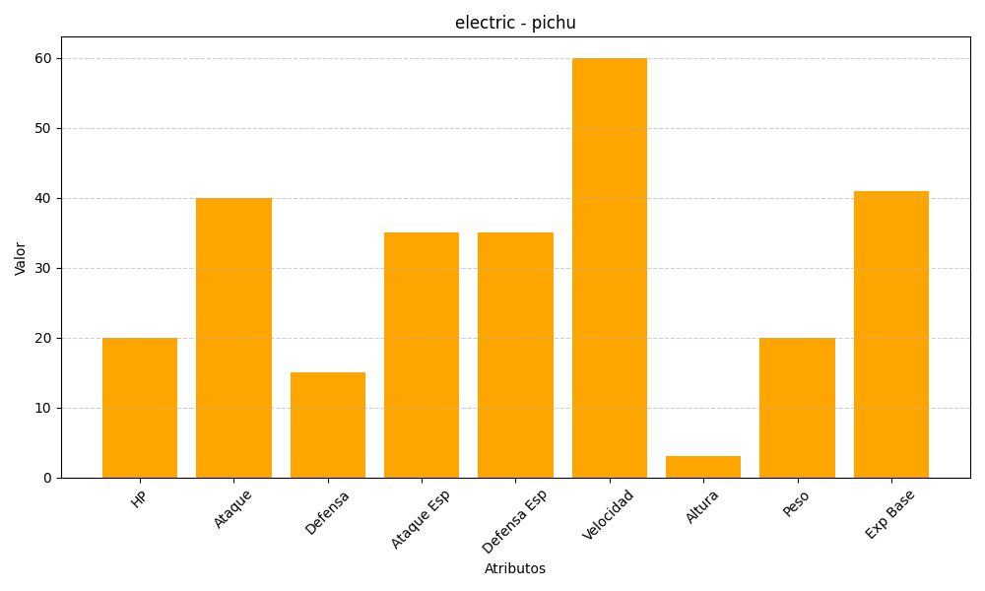
ID | Nombre | Tipo | HP | Ataque | Defensa | Ataque Especial | Defensa Especial | Velocidad | Altura | Peso | Experiencia Base
172 | pichu | electric | 20 | 40 | 15 | 35 | 35 | 60 | 3 | 20 | 41

